observacao
Com os dados, eu quero ser capaz de indicar com alguma confiância qual é o modus operandi de publicações da área.
Ou seja, quantos % dos artigos da área são feitos por 2 ou 3 autores e quantos % são feitos em coautoria.
Também, quero avaliar se há (e quanto) diferença estatística/relevante se o artigo for de categoria ESPECIFICO. |  | Figura 16 – Distribuição de métricas de coautoria em artigos no corpo do saber da Educação em Ciências
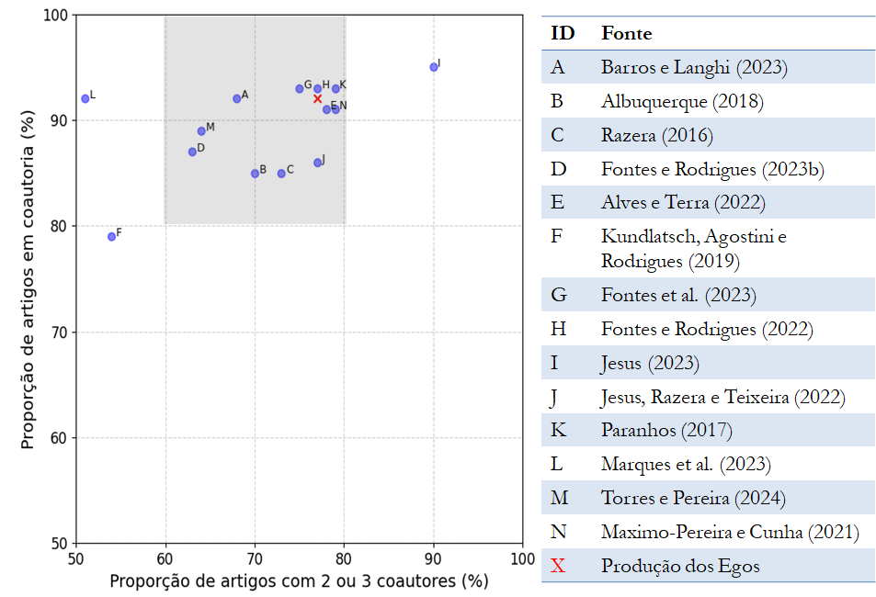
As informações AREA e FONTE são dados para mim, e não vão pra análise
A variável AMOSTRA é o tamanho analisado por cada referência (i.e., o número de artigos). Por exemplo, Albuquerquer(2018) analisou 179 artigos para concluir que 85% são feitos em coautoria. Note que a amostra não é necessariamente indepentente (ou seja, alguns artigos analisados por Albuquerque são os mesmos analisados por Fontes, embora não tenhamos como saber). Imagino que deve ser feita uma análise ponderada para levar em conta o tamanho da amostra na conclusão

Parágrafo qualitativo atual na Tese:
A Figura 16 poderia conter mais exemplos, mas o resultado mostrado nos parece suficiente para sugerir uma dinâmica importante: a especificidade de uma temática no corpo do saber da Educação em Ciências não modifica significativamente suas características de coautoria. Embora essa observação possa parecer esperada, considerando a relação de coautoria como uma relação sociocognitiva conforme discutido no Capítulo 6, ela não é universal para todos os corpos do saber nas Ciências Humanas e Sociais. Moody (2004), por exemplo, analisou 36 diferentes temáticas (especialidades, na terminologia do autor) na área de Sociologia e demonstrou uma variação de 45% na proporção de artigos coautorados. De acordo com o autor, tamanha disparidade está muito relacionada à adoção de métodos quantitativos por algumas temáticas na pesquisa sociológica. Até onde sabemos, a literatura ainda não forneceu uma conclusão empírica robusta sobre como as especificidades do conhecimento nas Ciências Humanas e Sociais Aplicadas, o que inclui a pesquisa em Educação em Ciências (e a pesquisa em Ensino de Física), atuam como organizadoras de coautoria. Até o momento, sabe-se que algumas características, como trabalhos com métodos estatísticos, aumentam a probabilidade de coautoria, mas falta um panorama integrado dos mecanismos e de seus pesos na determinação dessa atividade social.

 | Legenda: a região sombreada destaca o padrão bibliométrico mais comum no corpo do saber em Educação em Ciências.

